20200720
 | fba装箱单导入 | 1 生成入库单 |  | 黄色为必要信息
 |  | 2 生成发票 |  | 按照空运发票生成
 |  |  |  |  |  |  |  |  | 6176-黑-S | 200 |  | 6176-黑-S | 200
 | 库存 | 产品sku 库存 +店铺sku 库存 |  |  | 无用 |  |  | 产品sku 总
 |  |  |  |  |  |  |  | 产品sku | 6176-黑-S | 200 |  | 6176-黑-S
 |  |  |  |  |  |  |  | 店铺sku1 | UH176-B-S |  |  | UH176-B-S
 | 手动入库 有一场 |  |  |  |  |  |  | 店铺sku2 | HIO6176-B-S |  |  | HIO6176-B-S | 200

 |  |  |  |  |  |  |  |  | HIO6176-B-S |  |  | HIO6176-B-S | 200

 |  |  |  |  | 本店铺 | 不等本店铺and类型是店铺 | 类型是仓库
 |  |  |  |  | 店铺sku库存 | 其他店铺库存 | 仓库库存
店铺 | 店铺A | a1 | AAAA | 12 | 12 | 71 | 160
店铺 | 店铺b | a2 | AAAA | 21 |  | 可调拨
店铺 | 店铺c | a3 | AAAA | 50
仓库 | 仓库1 | a4 | AAAA | 60
仓库 | 仓库2 | a5 | AAAA | 100

添加产品sku 是 自动为仓库添加店铺sku

 | 仓库的店铺sku = 仓库id+店铺sku

 | 仓库的店铺sku 的 FNSKU ASIN 不填或者默认 仓库的店铺sku

可视化 补货功能
 |  |  |  |  |  |  |  | 货号 | S | M | L | XL
 |  |  |  |  |  |  |  | 颜色
 |  |  |  |  |  |  |  | 黑 | 50 | 40 | 45
 |  |  |  |  |  |  |  | 白色

 |  |  |  |  |  |  |  | 可视化 调整 生成生产单
 |  |  |  |  |  |  |  | 自动生成制单

 | 入库后 库存变更无批号
 | 根据店铺sku 时间 查变更记录报错

 |  |  |  |  |  |  |  |  | 6997 | S | M | L | XL | 2XL
 |  |  |  |  |  |  |  |  | 粉色豹纹 |  | 180 | 120
 |  |  |  |  |  |  |  |  | 杏色豹纹 |  |  |  | 60

 |  |  |  |  |  |  |  |  | 9051 | S | M | L | XL | 2XL
 |  |  |  |  |  |  |  |  | 黄色蛇皮 | 60 | 60 | 60 | 60
 |  |  |  |  |  |  |  |  | 白色蛇皮 | 60 | 120 | 120 | 60 | 60

 |  |  |  |  |  |  |  |  | 9076 | S | M | L | XL | 2XL
 |  |  |  |  |  |  |  |  | 扎染紫蓝 | 60 | 60 | 120 | 60 | 60

 |  |  |  |  |  |  |  |  | 9078 | S | M | L | XL | 2XL
 |  |  |  |  |  |  |  |  | 扎染粉黄 | 180 | 240 | 240 | 180 | 120

 |  |  |  |  |  |  |  | 2020-08-26

 |  |  |  |  |  |  |  | 品牌: |  |  | 订单日期： |  |  | 2020-08-26 |  |  | 效果图
 |  |  |  |  |  |  |  | 货号: | 9195 |  | 交货日期： |  |  | 2020-09-05
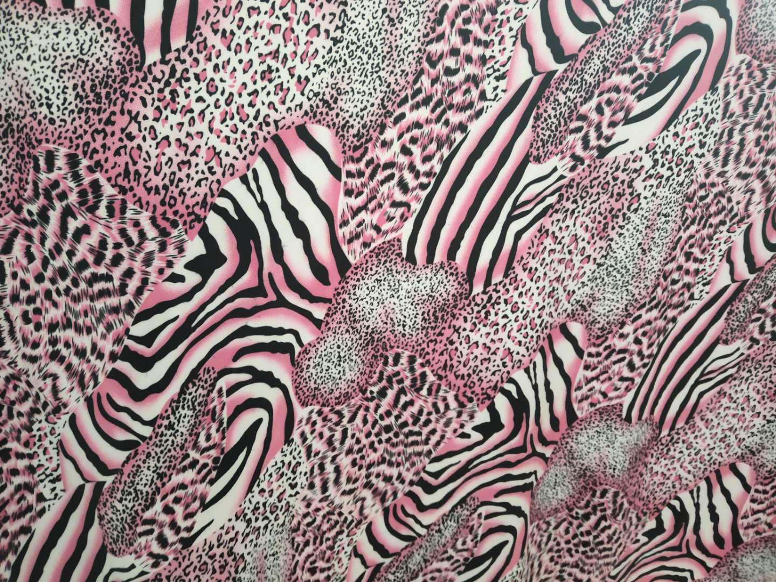
 |  |  |  |  |  |  |  | 面料 | 面料编码 |  | 名称或颜色 |  |  | 克重 |  | 幅宽
 |  |  |  |  |  |  |  |  | 供应商： | 条数 | 颜色/比例 |  | S | M | L | XL | XXL | 3XL
 |  |  |  |  |  |  |  |  | 富邦 牛奶丝 | 2 | 2#粉色豹纹 |  | 1 | 1 | 1 | 1 | 1

 |  |  |  |  |  |  |  | 配料

 |  |  |  |  |  |  |  |  |  |  |  |  |  |  |  | 用4862纸样做

 |  |  |  |  |  |  |  | 包装资料及吊牌 |  |  |  | 尺码信息

 |  |  |  |  |  |  |  | 领标主唛 |  | 无 |  | 规格 |  | 部位 | S | M | L | XL | XXL | 3XL | 公差
 |  |  |  |  |  |  |  |  |  |  |  | 测量方式
 |  |  |  |  |  |  |  | 吊牌 |  | 无 |  | 腋底到腋底 |  | 胸围 | 85 | 90 | 95 | 103 | 111 | 119 | ±2
 |  |  |  |  |  |  |  |  |  |  |  | 侧缝到侧缝 |  | 衣长 | 128 | 129 | 130 | 131 | 132 | 133 | ±2
 |  |  |  |  |  |  |  | 包装袋 |  | 带 Warning |  | 领最高点到下脚 |  | 腰围 |  |  |  |  |  |  | ±2
 |  |  |  |  |  |  |  |  |  |  |  | 袖高点到袖口 |  | 臀围 |  |  |  |  |  |  | ±1
 |  |  |  |  |  |  |  | 包装方式 |  | 单件包装，单色单码十件一捆 |  |  |  | 袖围 |  |  |  |  |  |  | ±1
 |  |  |  |  |  |  |  |  |  |  |  | 左袖中点到右袖 |  | 肩宽 |  |  |  |  |  |  | ±1

 |  |  |  |  |  |  |  | 辅料 |  | 名称或颜色 |  |  | 规格 | 单耗量 |  |  | 用处
 |  |  |  |  |  |  |  |  | 1 | 洗水唛 |  | 15% cotton 80%Polyester 5%Spandex |  |  |  |  | 下摆
 |  |  |  |  |  |  |  |  | 2 | 商标 |  |  |  |  |  |  | 后领
 |  |  |  |  |  |  |  |  | 3 | 捆条耗量 |  |  |  |  |  |  | 领圈
 |  |  |  |  |  |  |  |  | 4 | 扣子 |  |  |  |  |  |  | 门筒
 |  |  |  |  |  |  |  |  | 5 | 拉链
 |  |  |  |  |  |  |  |  | 6 | 电脑绳
 |  |  |  |  |  |  |  |  | 7 | 花边

 |  |  |  |  |  |  |  | 生产注意事项：
 |  |  |  |  |  |  |  | 一、不放吊牌

 |  |  |  |  |  |  |  | 工艺说明：
 |  |  |  |  |  |  |  | 一、面料外观无色差，无顺逆光，无阴阳色，无跳纱，无接头。成品整体自然平顺，无脏污、水渍、泛黄、极光等现象。 二、针距不小于每英寸11针，线路均匀平顺，整齐牢靠无浮线、跳线现象、面料拉伸极限不断线，冚车接头吻合，要用针线 三、尺寸请严格按照尺寸表操作，控制好尺寸公差范围。成品左右、长短、高低、宽窄都必须要对称。 四、洗水唛位置：衣身左侧下摆上量15cm处，裤子左侧腰下10cm 五、码数规格按我方提供的码数规格表制作（见订制尺码表）。以样衣为准(产前样为小码）验收大货。

 |  |  |  |  |  |  |  | 此工艺单需与标准样一起才生效 |  |  |  |  |  | 审核： |  |  | 审批：

